상품제안서
스마일 심플밴드담요 | 상품코드: S45427

 |  |  |  |  |  |  | 02-713-8555 | www.synergygift.co.kr
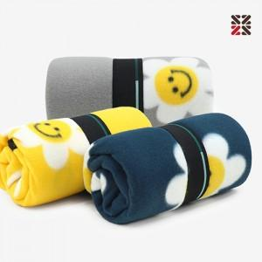

【상세/제작정보】 | <p><span style="font-size: 14pt;">※ 자수인쇄 특성상 인쇄 난이도에 따라서 인쇄비 편차 발생 됩니다.</span></p>

【인쇄/포장옵션】 | 실크, 자수 / OPP(비닐)

【공급단가】 | 수량 | 200~ | 500~ | 1,000~ | 3,000~ | 10,000~
*VAT별도 | 단가 | 3,560원 | 3,390원 | 3,310원 | 3,250원 | 3,140원

【상품 URL】 | https://www.synergygift.co.kr:443/src/goods_detail.php?gdno=45427

